○○王
name
Work Sheet

Presentation Contest!

 | 声の大きさNo.1 |  | 笑顔No.1 | アイコンタクトNo.1

 | big voice |  | smile | eye contact

 | ジェスチャーNo.1 |  | 聞き上手No.1 | スライドNo.1

 | gesture |  | listening | slide

 | スラスラNo.1 |  | 問いかけNo.1 | 発音No.1

 | smooth |  | question | pronunciation

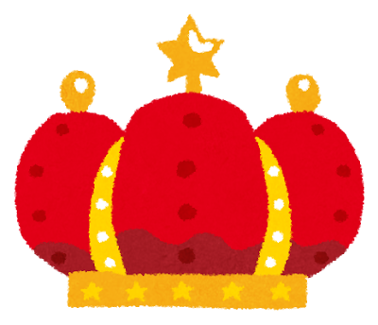

 |  | champion

原本
name
Work Sheet


子どもたち自身が興味関心がある国を選ばせると有名な国ばかり選ぶので、テーマが被ってしまいます。教師の方でワークシートを児童数分（１枚１枚異なる国にしたもの）をランダムで配布して、その国について調べるという形にすると、プレゼンテーションする際に３０人クラスであれば３０ケ国の情報を手に入れることができ、聞き手も飽きずに最後までプレゼンテーションを聞くことができます。ワークシートのキーワードはあくまで例です。

Let's go to

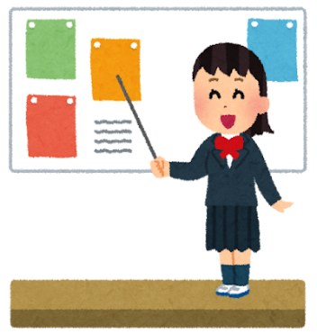
Australia

このワークシートは調べ学習時のメモ程度に使用し、発表する際はタブレットの写真だけを画面に映して、聞き手の顔を見ながら発表することが望ましいです。

① You can

② It's

Question
Question
Question
Do you like ～?

What ○○ do you like?

Can you ～?

Do you want to ○○?

